★車費用(数式有)
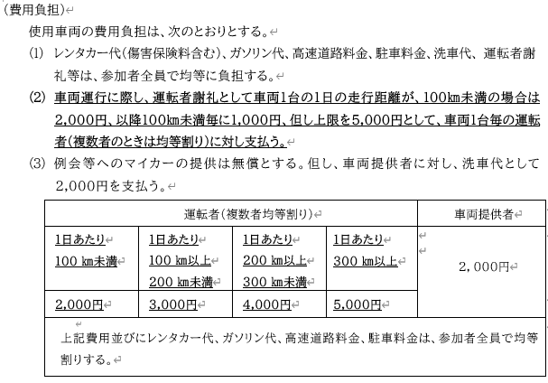
セルの保護を解除する場合は、「校閲」→「シート保護を解除」をクリックしてください。 |  |  |  |  |  |  | 事前のヒアリング推奨です。
【車両費用計算シート】
行先、山名・県名・山域： | 剱岳・源次郎尾根、剱岳・富山県・北アルプス

移動区間(IC)・利用料金 | 往路： | 西宮IC～富山西IC・7,840円 |  |  |  |  | ←概算で入力
 | 復路： | 富山西IC～西宮IC・7,840円 |  |  |  |  | ←概算で入力

車両提供台数： | 2 台 | 1号車 | 2号車 | 3号車 | 4号車 | 5号車
車両提供者氏名： |  | 西宮 岩壁 | 西宮 渓流
運転手謝礼 ①： | ¥20,000 | ¥10,000 | ¥10,000
車両提供謝礼 ②： | ¥2,000 | ¥2,000 | ¥0
高速道路料金 ③： | ¥31,360 | ¥15,680 | ¥15,680 |  |  |  | ←記録係が担当
レンタカー代 ④： | ¥50,000 | ¥0 | ¥50,000
保険・諸費用 ⑤： | ¥2,000 | ¥0 | ¥2,000
合計移動距離 ㋐： | 1,575km | 785km | 790km |  |  |  | ←数字のみ入力
燃費( ㎞ /ℓ) ㋑： | 〈参考値〉16 | 18.0 | 15.0 |  |  |  | ←自己申告
燃料単価(1ℓ) ㋒： | 〈参考値〉152 | ¥165 | ¥140 |  |  |  | ←自己申告
燃料代(㋐÷㋑×㋒) ⑥： | 〈実費合計〉¥14,569 | ¥7,196 | ¥7,373
①～⑥ 合計 ⑦： | ¥119,929 | ¥34,876 | ¥85,053

合計人数 ⑧： | 12名 |  |  |  |  |  | ←★リスト(数式有)の数値が自動で反映されます。
費用負担人数 ⑨： | 9名 | （例：残り3人は高速バスを利用） |  |  |  |  | ←数字のみ入力

全 員 按分： | 1人 ¥9,994 | =⑦÷⑧
費用負担人数 按分： | 1人 ¥13,325 | =⑦÷⑨

 | 【任意】 | 1号車 | 2号車 | 3号車 | 4号車 | 5号車
 | 乗車定員 | 2名 | 7名 |  |  |  | ←数字のみ入力
 | ナンバー | 神戸 45-67 | 神戸 89-01
 | 車種 | Suzukiジムニー | Toyota ノア
 | 色 | 黄 | 白

